Equivalencias GigaEth
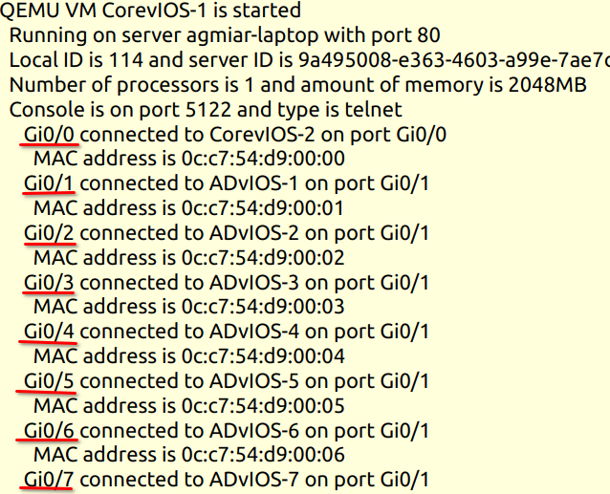
Interfaz mostrada (en GNS3 UI) | Interfaz real (en vIOS)
Gi0/0 | Gi0/0 | API GNS3 2026-09-19 | Core–Dist: GUI Gi0/12 = Gi3/0; GUI Gi0/13 = Gi3/1. | Así se interpreta en vIOS:
Gi0/1 | Gi0/1
Gi0/2 | Gi0/2
Gi0/3 | Gi0/3
Gi0/4 | Gi1/0
Gi0/5 | Gi1/1
Gi0/6 | Gi1/2
Gi0/7 | Gi1/3
Gi0/8 | Gi2/0
Gi0/9 | Gi2/1
Gi0/10 | Gi2/2
Gi0/11 | Gi2/3
Gi0/12 | Gi3/0
Gi0/13 | Gi3/1
Gi0/14 | Gi3/2
Gi0/15 | Gi3/3

